ERD
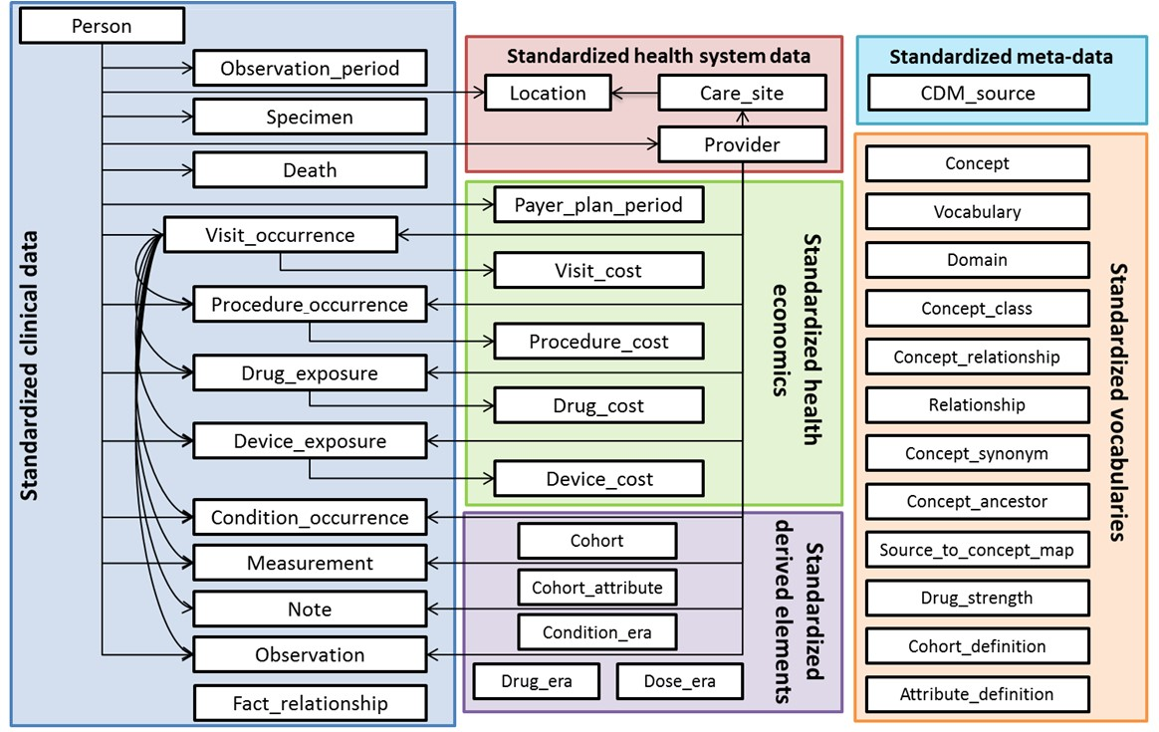

04.DEATH
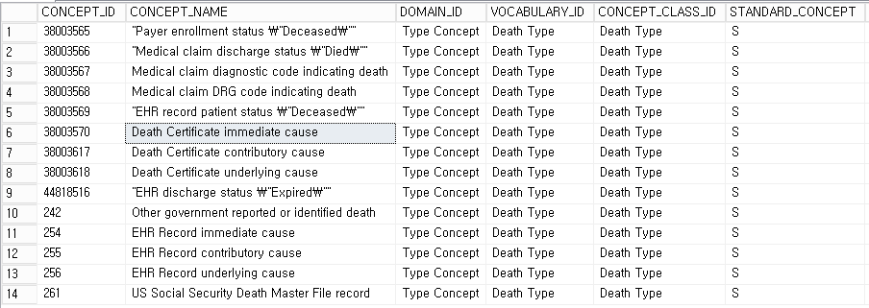
DEATH

* 소스 테이블: 자격 * 특이사항: 1) CDM 변환 시 1개의 distinct person을 추출해야 함 표본코호트DB에는 동일 환자에 대해 매년 데이터가 쌓임 person 테이블에 입력되는 데이터는 1) 성별, 2) 출생년도, 3) 인종, 4) 거주지. 거주지 외 년도별 바뀌는 데이터 없음 최근 자격 데이터를 입력할 것 * 예상 변환 데이터 건수: 1,125,691 * 자격 테이블의 1) 가입자구분, 2) 소득분위, 3) 장애중증도구분, 4) 장애유형구분, 5) 장애등록년월 데이터를 변환 여부 및 방법 추후 논의

필드명 | 필수사항 | 데이터타입 | 설명 (한글) | 소스 테이블 및 필드 | 변환 규칙 | 비고
person_id | Yes | integer (8) | 환자 식별 키 | 자격.person_id | [Ref-Person].person_id
death_date | Yes | date | 환자가 사망한 일자. 만약 원천 데이터에 정확한 사망일이 저장되어 있지 않을 경우 12월 및 그 달의 마지막날을 default로 함. | 자격.dth_ym | [자격].dth_ym 공단에 day가 없으므로 마지막날이 day | JK:DTH_YM
death_type_concept_id | Yes | integer (8) | 사망 선고 타입에 대한 컨셉 | 표본코호트DB라는 사실에서 추정 | 없음 * CONCEPT.vocabulary_id='Death Type' -> 하단 참고
cause_concept_id | No | Integer (8) | 사망 원인 | 자격.dth_code1, 자격.dth_code2 | [자격].dth_code1, dth_code2 * CONCEPT.domain_id='Condition' -> SNOMED, ICD9CM, HCPCS
cause_source_value | No | varchar(50) | 사망 원인 원천 데이터 | 자격.dth_code1, 자격.dth_code2 | [자격].dth_code1, dth_code2 | JK:DTH_CODE1
cause_source_concept_id | No | Integer (8) | 사망 원인 원천 데이터에서 사용하고 있는 코드 체계 컨셉 | 없음

* "Death Type" concept ID

06.VISIT_OCCURRENCE
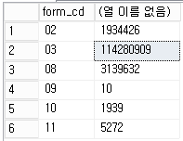
VISIT_OCCURRENCE

* 소스 테이블: 명세서(20T)

필드명 | 필수사항 | 데이터타입 | 설명 (한글) | 소스 테이블 및 필드 | 변환 규칙 | 비고
visit_occurrence_id | Yes | integer | 각 환자의 의료제공 기관 방문에 대한 교유한 식별자 | 명세서.key_seq |  | 20T:KEY_SEQ
person_id | Yes | integer | 외래키. 관찰 기간의 대상이 되는 환자를 식별한 외래키. 관찰 대상 환자의 자세한 인구학적 정보가 person 테이블에 저장되어 있음. | 명세서.person_id | person 테이블에 존재하는 데이터 여부 체크
visit_concept_id | Yes | integer | 외래키. 환자 방문과 관련된 표준 사전 내의 표준 컨셉 identifier를 참조 | 명세서.form_cd 명세서.in_pat_cors_type | form_cd를 기준으로 입원(9201)/외래(9202) 결정 하지만 in_pat_cors_type의 입원경로가 응급실인 경우, 응급실(9203)로 세팅 | FORM_CD의 코드 02:외과입원, 03:외과외래, 04:치과입원, 05:치과외래, 06:조산원입원, 07:보건기관입원, 08:보건기관외래, 09:정신과낮병동, 10:정신과입원, 11:정신과외래, 12:한방기관입원, 13:한방기관외래, 20:약국조제, 21:처방조제, ZZ:결측 IN_PAT_CORS_TYPE의 코드 2번째 자리(입원경로) - 1:응급실, 2:외래, ZZ:결측
visit_start_date | Yes | date | 내원 시작 날짜 | 명세서.recu_fr_dt
visit_start_time | No | time | 내원 시작 시간 | 없음 | 없음
visit_end_date | Yes | date | 내원 종료 일자. 만약 하루만 방문한 경우 내원 시작 날짜와 동일함 | 명세서.recu_fr_dt 명세서.vscn 명세서.form_cd | form_cd가 입원이고, in_pat_cors_type이 응급인 경우, 명세서.recu_fr_dt + (명세서.vscn-1) form_cd가 외래이고, in_pat_cors_type이 응급이 아닌 경우, 명세서.recu_fr_dt
visit_end_time | No | time | 내원 종료 시간 | 없음 | 없음
visit_type_concept_id | Yes | integer | 표준 사전 상에 미리 정의되어 있는 컨셉 중 방문 기록이 저장되는 원천 데이터의 타입을 지칭하는 컨셉을 참조하는 외래키. | 보험 데이터이므로 '44818517' (Visit derived from encounter on claim)로 동일 | 44818517
provider_id | No | integer | 의료서비스 제공자로, provider 테이블에 대한 외래키 | 없음
care_site_id | No | integer | 요양기관 id. Care_site 테이블에 대한 외래키 | 명세서.ykiho_id
visit_source_value | No | varchar(50) | visit_occurrence_id에 대한 원천 데이터 | 명세서.key_seq
visit_source_concept_id | No | integer | visit_occurrence_id에 대한 원천 데이터의 코드 체계 concept | 없음

* CONCEPT.vocabulary_id='VISIT'

* CONCEPT.vocabulary_id='VISIT_TYPE'

* 20T의 서식코드(form_cd) 데이터 현황

07.CONDITION_OCCURRENCE
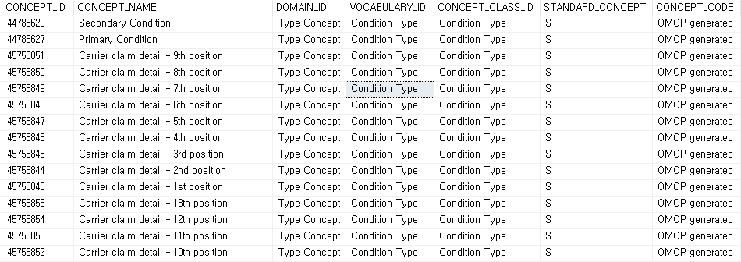
CONDITION_OCCURRENCE

* 소스 테이블: 상병내역(40T)가 메인. 명세서(20T)도 이용

필드명 | 필수사항 | 데이터타입 | 설명 (한글) | 소스 테이블 및 필드 | 변환 규칙 | 비고
condition_occurrence_id | Yes | integer | 각 상태(진단명 등) 발생 건에 대한 교유한 식별자 (시스템에 의해 자동 생성) | SEQ_MASTER.master_seq | * 검색 조건: source_table='140', key_seq, seq_no 조인 * 조회된 master_seq 끝자리에 key_seq, seq_no 별 일련번호 붙일 것 (condition mapping이 1:N 이므로)
person_id | Yes | integer | 외래키. 관찰 기간의 대상이 되는 환자를 식별한 외래키. 관찰 대상 환자의 자세한 인구학적 정보가 person 테이블에 저장되어 있음. | SEQ_MASTER.person_id
condition_concept_id | Yes | integer | 외래키. 상태와 관련된 표준 사전 내의 표준 컨셉 identifier를 참조. | 상병내역(40T).sick_sym | condition_mapping_table과 조인
condition_start_date | Yes | date | 상태가 기록된 날짜 | 명세서(20T).recu_fr_dt
condition_end_date | No | date | 해당 상태가 종료되었다고 판단되는 날짜. 만약 해당 정보가 없을 경우, NULL로 설정. | 명세서(20T).recu_fr_dt 명세서(20T).vscn 명세서(20T).form_cd 명세서(20T).in_pat_cors_type | * form_cd와 in_pat_cors_type을 이용하여 결정된 visit_concept_id가 입원이나 응급인 경우, recu_fr_dt + vscn -1 * 그 외에는 recu_fr_dt
condition_type_concept_id | Yes | integer | 표준 사전 상에 미리 정의되어 있는 컨셉 중 상태 기록이 저장되는 원천 데이터의 타입을 지칭하는 컨셉을 참조하는 외래키. 예를 들어, 주진단 혹은 부진단, 문제 목록 등 | 명세서(20T).main_sick 명세서(20T).sub_sick | main_sick인 경우, 44786627 ('Primary condition') sub_sick인 경우, 44786629 ('Secondary condition') 기타인 경우, 45756845 ('Carrier claim detail - 3rd position')
stop_reason | No | varchar(20) | 만약 가능하다면, 상태에 대한 기록이 더 이상 기록되지 않은 사유를 원천 데이터에 있는대로 기록. 퇴원, 혹은 호전 등이 가능. 주의: 종료 사유는 상태가 더 이상 발생하지 않는다는 것을 의미하지는 않는다. | 없음
provider_id | No | integer | 해당 상태를 결정 한 (진단을 내린) 의료 제공자 (provider 테이블 내)를 참조하기 위한 외래키. | 없음
visit_occurrence_id | No | integer | 해당 상태가 결정 된 (진단을 받은) 방문(visit 테이블)을 참조하기 위한 외래키. | SEQ_MASTER.key_seq
condition_source_value | No | varchar(50) | 원천 데이터내에 표현되어 있는 진단에 대한 코드값. 원천 데이터의 코드는 표준 사전의 concept와 매핑이 되며, 원천 데이터의 코드가 이 필드에 저장됨. 상태는 일반적으로 다음의 코드 체계에 의해 기록됨: ICD-9-CM diagnosis codes(청구 데이터) 혹은 discharge status/visit diagnosis codes (전자의무기록) | 상병내역(40T).sick_sym
condition_source_concept_id | No | integer | 원천 데이터에서 사용되고 있는 코드 체계를 지칭하는 컨셉에 대한 외래 키. | 없음

* select * from concept where concept_class_id = 'condition type' AND (concept_name = 'primary condition' OR concept_name = 'secondary condition' OR concept_name like '%Carrier claim detail%') order by concept_name DESC

08.DRUG_EXPOSURE
DRUG_EXPOSURE

* 소스 테이블: 진료내역(30T), 처방전상세내역(60T)

필드명 | 필수사항 | 데이터타입 | 설명 (한글) | 소스 테이블 및 필드 | 변환 규칙 | 비고
drug_exposure_id | Yes | Integer (10) | 각 약물 사용건에 대한 교유한 식별자 | SEQ_MASTER.master_seq | * 조회된 master_seq 끝자리에 key_seq, seq_no 별 일련번호 붙일 것
person_id | Yes | Integer (8) | 외래키. 관찰 기간의 대상이 되는 환자를 식별한 외래키. 관찰 대상 환자의 자세한 인구학적 정보가 person 테이블에 저장되어 있음. | SEQ_MASTER.person_id
drug_concept_id | Yes | Integer (8) | 외래키. 약물과 관련된 표준 사전 내의 표준 컨셉 identifier를 참조 | 진료(30T).div_cd 처방전(60T).div_cd | mapping table을 이용해 매핑
drug_exposure_start_date | Yes | date | 현재 약물 사용 사례의 시작 날짜. 다음의 데이터들이 사용될 수 있음: 처방의 시작일, 처방전이 작성된 날짜, 혹은 약물 투여가 기록된 날짜 | 진료(30T).recu_fr_dt 처방전(60T).recu_fr_dt
drug_exposure_end_date | No | date | 현재 약물 사용 사례의 종료 날짜. 이 필드는 모든 원천 데이터들에서 사용 가능하지는 않음 | 진료(30T).recu_fr_dt 진료(30T).dd_mqty_exec_freq (1일 투여량 또는 실시횟수) 진료(30T).mdcn_exec_freq (총투여일수 또는 실시횟수) 처방전(60T).recu_fr_dt 처방전(60T).dd_exec_freq 처방전(60T).mdcn_exec_freq | 30T recu_fr_dt + (mdcn_exec_freq-1) 60T recu_fr_dt + (mdcn_exec_freq)-1) | dd_mqty_exec_freq에 대한 공단 매뉴얼 설명 : 1일 투여량을 기재, 의약품 및 처방내역 의약품의 경우 1일 투약횟수 기재
drug_type_concept_id | Yes | Integer (8) | 표준 사전 상에 미리 정의되어 있는 컨셉 중 약물 노출 기록이 저장되는 원천 데이터의 타입을 지칭하는 컨셉을 참조하는 외래키. 이 필드는 약물 노출이 어떻게 원천 데이터에 기록되었는지를 알려준다. 예: 약물 투여 기록 등. | 원본 테이블에서 추정 | 진료(30T): 38000180 (Inpatient administration) 처방전(60T): 38000177 (Prescription written)
stop_reason | No | varchar(20) | 약물을 중단하게 된 사유 (가능한 경우만 사용). 예: 치료 요법 완료, 약물 변경, 제거 등 | 없음
refills | No | integer (3) | 첫 처방 이후 추가로 처방된 약물의 수. 첫 처방은 포함되지 않으며, 0으로 표시. (주의: 우리나라 의료시스템에서는 이 필드에 대한 개념이 없음) | 없음
quantity | No | float (4) | 원천 처방전 혹은 지급 기록에 기록되어 있는 약의 양 | 진료(30T).dd_mqty_exec_freq (1일 투여량 또는 실시횟수) 진료(30T).mdcn_exec_freq (총투여일수 또는 실시횟수) 진료(30T).dd_mqty_freq (1회 투약량) 처방전(60T).dd_mqty_freq (1회 투약량) 처방전(60T).dd.exec_freq (1일 투약량) 처방전(60T).mdcn_exec_freq (총투여일수 또는 실시횟수) | 진료(30T): dd_mqty_exec_freq * mdcn_exec_freq * dd_mqty_freq 처방전(60T): dd_mqty_freq * dd_exec_freq * mdcn_exec_freq | * AMT/UN_COST를 이용하여 변환룰의 정합성 확인 완료 * 숫자 타입이 아니거나 null 값인 경우, 1로 변환하여 계산
days_supply | No | integer (4) | 원천 처방전 혹은 지급 기록에 기록되어 있는 약의 1일 투여 수 | 진료(30T).mdcn_exec_freq (총투여일수 또는 실시횟수) 처방전(60t).mdcn_exec_freq (총투여일수 또는 실시횟수)
sig | No | CLOB | 원천 처방전 (그리고 약 통에 기록되어 있는) 혹은 지급 기록에 기록되어 있는 약물 복용 방법 | 진료(30T).clause_cd | 60T ETL의 경우에는 null 입력
route_concept_id | No | Integer (8) | 약물 투여 경로를 의미하는 표준 사전 내 컨셉을 참조하는 외래키. | 진료(30T).clause_cd 진료(30T).item_cd | 60T ETL의 경우에는 null 입력 | * clause_cd(항)=03 (투약료 및 처방전) & item_cd(목)=01 (내복) -> 4128794 (Oral) & item_cd(목)=02 (외용) -> 45956875 (not applicable) * clause_cd(항)=04 (주사료) & item_cd(목)=01 (피하, 근육내) -> 4139962 (Subcutaneous 로 통일) & item_cd(목)=02 (정맥내) -> 4112421 (intravenous) & item_cd(목)=03 (수액내) -> 4112421 (intravenous)
effective_drug_dose | No | float (8,2) | 약물 투여 용량에 대한 수치값 | 없음
dose_unit_concept_ id | No | integer (8) | 약물 투여 용량을 표현하기 위한 단위를 나타내는 표준 사전 내 컨셉을 참조하는 외래키. | 없음
lot_number | No | varchar(50) | 제품이 어디서 유래되었는지에 대한 식별자 | 없음
provider_id | No | integer (8) | 해당 약물 노출을 시작(처방) 한 의료 제공자 (provider 테이블 내)를 참조하기 위한 외래키. | 없음
visit_occurrence_id | No | integer (8) | 해당 약물 노출이 시작된 방문(visit 테이블)을 참조하기 위한 외래키. | SEQ_MASTER.key_seq
drug_source_value | No | varchar(50) | 원천 데이터내에 표현되어 있는 약물에 대한 코드값. 원천 데이터의 코드는 표준 사전의 concept와 매핑이 되며, 원천 데이터의 코드가 이 필드에 저장됨. | 진료(30T).div_cd 처방전(60T).div_cd
drug_source_concept_id | No | Integer (8) | 원천 데이터에서 사용되고 있는 코드 체계를 지칭하는 컨셉에 대한 외래 키. | 없음
route_source_value | No | varchar(50) | 원천 데이터 내 기록되어 있는 약물 투여 경로 상세 내역에 대한 정보 | 진료(30T).clause_cd 진료(30T).item_cd | 진료(30T).clause_cd/진료(30T).item_cd
dose_unit_source_value | No | varchar(50) | 원천 데이터 내 기록되어 있는 용량 단위에 대한 정보 | 없음 | 없음

SELECT * FROM CONCEPT
WHERE VOCABULARY_ID = 'drug type'

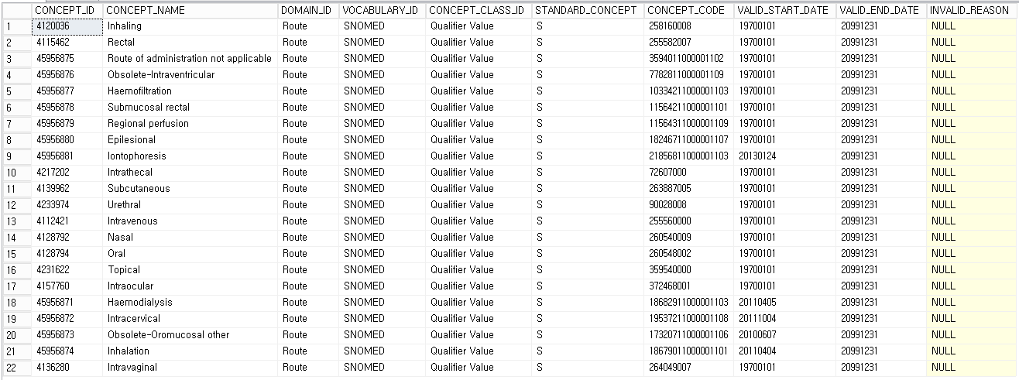
select * from concept where domain_id like '%route%' and standard_concept='S'

13.COST
COST

* Cost는 이미 만들어진 CDM 테이블을 이용해서 변환할 것 Visit, drug, procedure, device 에서 observation_period를 벗어나는 데이터를 이미 삭제. 따라서, 관측기간에 맞는 cost 변환을 위해서는 기변환 테이블을 이용할 것

필드명 | 필수사항 | 데이터타입 | 설명 (영문) | 설명 (한글) | 소스 테이블 및 필드 | 변환 규칙 | 비고
cost_id | Yes | bigint | A unique identifier for each COST record. | COST 테이블에 대한 unique 식별자 | Visit_occurrence.visit_occurrence_id Drug_exposure.drug_exposure_id Procedure_occurrence.procedure_occurrence_id Device_exposure.device_exposure_id
cost_event_id | Yes | bigint | A foreign key identifier to the event (e.g. Measurement, Procedure, Visit, Drug Exposure, etc) record for which cost data are recorded |  | Visit_occurrence.visit_occurrence_id Drug_exposure.drug_exposure_id Procedure_occurrence.procedure_occurrence_id Device_exposure.device_exposure_id | visit_occurrence_id, drug_exposure_id, procedure_occurrence_id, device_exposure_id | Visit, drug, procedure, device 테이블의 PK는 SEQ_MASTER.master_seq 뒤에 1자리의 일련번호가 붙음. 뒤 1자리를 제외한 앞자리 숫자와 조인해야 함
cost_domain_id | Yes | string (20) | The concept representing the domain of the cost event, from which the corresponding table can be inferred that contains the entity for which cost information is recorded. |  | 데이터 타입에 따라 입력 | 입력 가능 값 (하단 참고) - Drug - Visit - Procedure - Device
cost_type_concept_id | Yes | integer | A foreign key identifier to a concept in the CONCEPT table for the provenance or the source of the COST data: Calculated from insurance claim information, provider revenue, calculated from cost-to-charge ratio, reported from accounting database, etc. |  | 5031 로 일괄 정의 |  | The concept referenced in this field defines the source of the cost information, and therefore the perspective. It could be from the perspective of the payer, or the perspective of the provider. Therefore, “cost” really means either cost or revenue, and the direction of funds (incoming and outgoing) as well as the modus of its calculation is defined by this field
currency_concept_id | No | integer | A foreign key identifier to the concept representing the 3-letter code used to delineate international currencies, such as USD for US Dollar | 3 문자로 표현되는 국제 통화 기호 (예: 미국달러의 경우 USD) | 44818598 로 일괄 정의 | KRW * Concept table에서 domain_id='currency'인 코드검색 예) South Korean won: 44818598
total_charge | No | float | The total amount charged by some provider of goods or services (e.g. hospital, physician pharmacy, dme provider) to payers (insurance companies, the patient) |  | Visit 명세서(20T).DMD_TRAMT(청구요양급여비용총액) Drug / Procedure / Device 없음 | visit_occurrence : DMD_TRAMT (20T) - 청구요양급여비용총액 drug/procedure/device : none
total_cost | No | float | The cost incurred by the provider of goods or services. |  | Visit 없음 Drug 진료(30T).AMT 처방전(60T).AMT Procedure 진료(30T).AMT 처방전(60T).AMT Device 진료(30T).AMT 처방전(60T).AMT | drug/procedure/device : AMT visit: none | The cost of the goods or services the provider provides is often not known directly, but derived from the hospital charges multiplied by an average cost-to-charge ratio. This data is currently available for NIS [https://www.hcup-us.ahrq.gov/db/nation/nis/nisdbdocumentation.jsp] datasets, or any other HCUP [https://www.hcup-us.ahrq.gov/databases.jsp] datasets. See also cost calculation explanation from AHRQ here [https://www.hcup-us.ahrq.gov/db/state/costtocharge.jsp]
total_paid | No | float | The total amount actually paid from all payers for goods or services of the provider. |  | Visit 명세서(20T).EDEC_TRAMT(청구요양급여비용총액) Drug / Procedure / Device 없음 |  | This field is calculated using the following formula: paid_by_payer + paid_by_patient + paid_by_primary. In claims data, this field is considered the calculated field the payer expects the provider to get reimbursed for goods and services, based on the payer's contractual obligations
paid_by_payer | No | float | The amount paid by the Payer for the goods or services. |  | Visit 명세서(20T).EDEC_JBRDN_AMT Drug / Procedure / Device 없음 |  | In claims data, generally there is one field representing the total payment from the payer for the service/device/drug. However, this field could be a calculated field if the source data provides separate payment information for the ingredient cost and the dispensing fee in case of prescription benefits. If there is more than one Payer in the source data, several cost records indicate that fact. The Payer reporting this reimbursement should be indicated under the payer_plan_id field
paid_by_patient | No | float | The total amount paid by the Person as a share of the expenses |  | Visit 명세서(20T).EDEC_SBRDN_AMT Drug / Procedure / Device 없음
paid_patient_copay | No | float | The amount paid by the Person as a fixed contribution to the expenses | 지출에 대한 고정 기여로, 환자가 지불하는 비용. | 없음
paid_patient_coinsurance | No | float | The amount paid by the Person as a joint assumption of risk. Typically, this is a percentage of the expenses defined by the Payer Plan after the Person's deductible is exceeded | 위험에 대한 동반 추정에 따라 환자가 지불하는 비용. 일반적으로 전체 비용의 특정 비율을 감당하게 됨 | 없음
paid_patient_deductible | No | float | The amount paid by the Person that is counted toward the deductible defined by the Payer Plan. paid_patient_deductible does contribute to the paid_by_patient variable | 환자가 지불한 금액 중 세금 공제가 되는 비용 | 없음
paid_by_primary | No | float | The amount paid by a primary Payer through the coordination of benefits |  | 없음
paid_ingredient_cost | No | float | The amount paid by the Payer to a pharmacy for the drug, excluding the amount paid for dispensing the drug. paid_ingredient_cost contributes to the paid_by_payer field if this field is populated with a nonzero value |  | 없음
paid_dispensing_fee | No | float | The amount paid by the Payer to a pharmacy for dispensing a drug, excluding the amount paid for the drug ingredient. paid_dispensing_fee contributes to the paid_by_payer field if this field is populated with a nonzero value. |  | 없음
payer_plan_period_id | No | bigint | A foreign key to the PAYER_PLAN_PERIOD table, where the details of the Payer, Plan and Family are stored. Record the payer_plan_id that relates to the payer who contributed to the paid_by_payer field |  | SEQ_MASTER.person_id | SEQ_MASTER.person_id + visit_start_date의 년도 4자리
amount_allowed | No | float | The contracted amount agreed between the payer and provider |  | 없음
revenue_code_concept_id | No | integer | A foreign key referring to a Standard Concept ID in the Standardized Vocabularies for Revenue codes |  | 없음
drg_concept_id | No | integer | A foreign key referring to a Standard Concept ID in the Standardized Vocabularies for DRG codes |  | 추후 mapping 하여 입력 | 비워놓고 source value 만 넣어두기 mapping 필요 | 원본의 청구 DRG 번호가 뭔가?
revenue_code_source_value | No | string (50) | The source code for the Revenue code as it appears in the source data, stored here for reference |  | 없음
drg_source_value | No | string (50) | The source code for the 3-digit DRG source code as it appears in the source data, stored here for reference |  | Visit 명세서(20T).DMD_DRG_NO Drug / Procedure / Device 없음 | DRG 있을 경우: 20T의 DMD_DRG_NO

* cost_domain_id
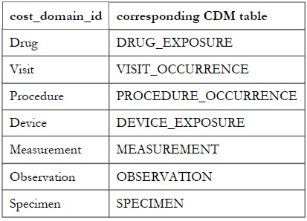

* cost_type_concept_id
select * from concept where VOCABULARY_ID like '%cost%'

